Abrechnung
DMV NRW Cup
Landesgruppe Westfalen |  | 2023
Frank Engler
Schlehenweg 11
59909 Bestwig
NENNUNG |  |  | 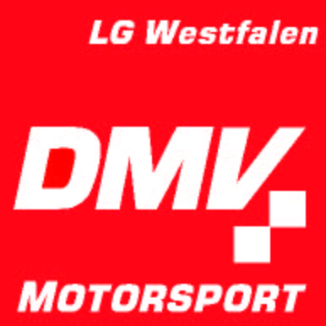
DMV-NRW-Cup 2023
Abrechnung der Einschreibgebühr
Wir / Ich,

melde(n) gemäß der eingereichten Nennungslisten die nachfolgende Teilnehmerzahl.
 | 0 | Teilnehmer Jugendklassen 0 – 6 | je | 15.00 € | 0.00 | €
 | 0 | Teilnehmer Oldieklasse (Klasse 7) | je | 15.00 € | 0.00 | €

 |  | Nenngeld Fahrer gesamt |  |  | 0.00 | €
 |  | Clubbeitrag* |  |  | 0.00 | €
 |  | Nachnennungen² |  |  |  | €
 |  | Teilnehmer Jugendklassen | je | 15.00 € | 0.00 | €
 |  | Teilnehmer Oldieklasse | je | 15.00 € | 0.00 | €
 |  | Einschreibgebühr gesamt |  |  | 0.00 | €

 |  | Der Betrag wird übergeben |  | bar

 |  | Der Betrag wird überwiesen
Bank: Sparkasse Hochsauerland BLZ.: 416 517 70 Konto: 84 699 IBAN: DE52 4165 1770 0000 0846 99 BIC: WELADED1HSL Verwendungszweck: Einschreibegebühr NRW / Verein
 |  | * nach Teilnehmern gestaffelter Vereinsanteil gem. Ausschreibung
 |  | ² Nachnennungen können eine Erhöhung des Vereinsanteils zur Folge haben

 |  | Unterschrift Club / Erziehungsberechtigte / Teilnehmer

